Sprint_1
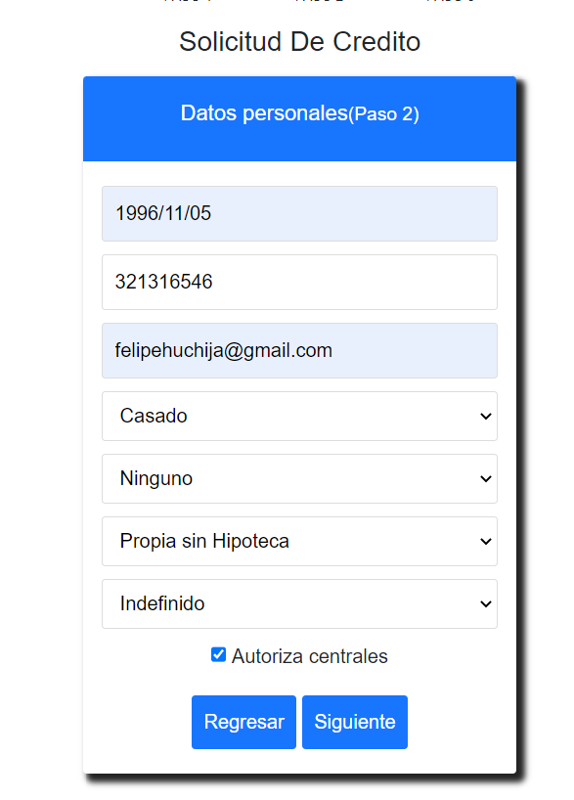
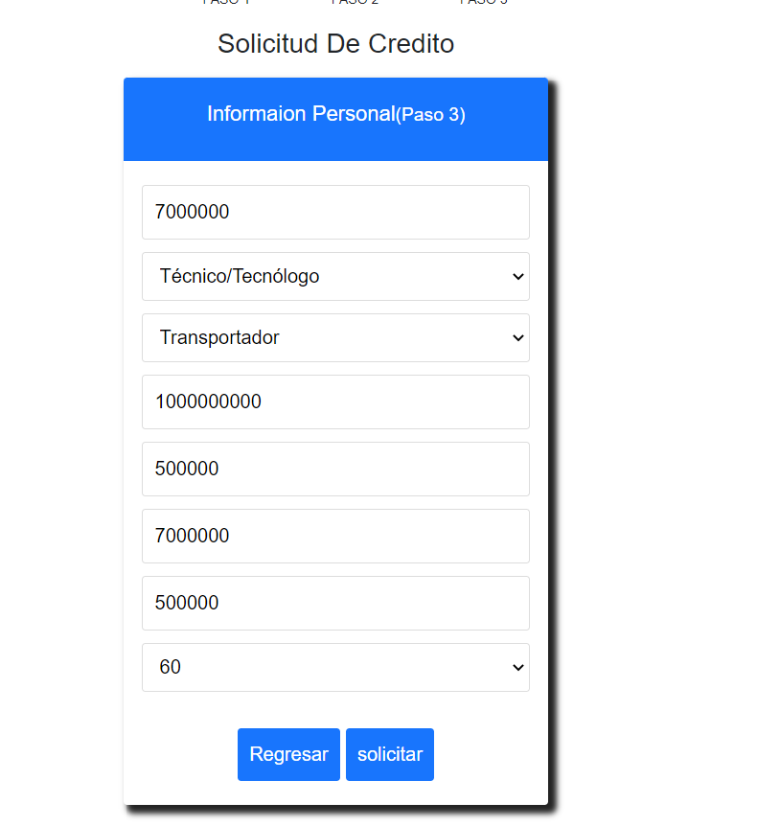
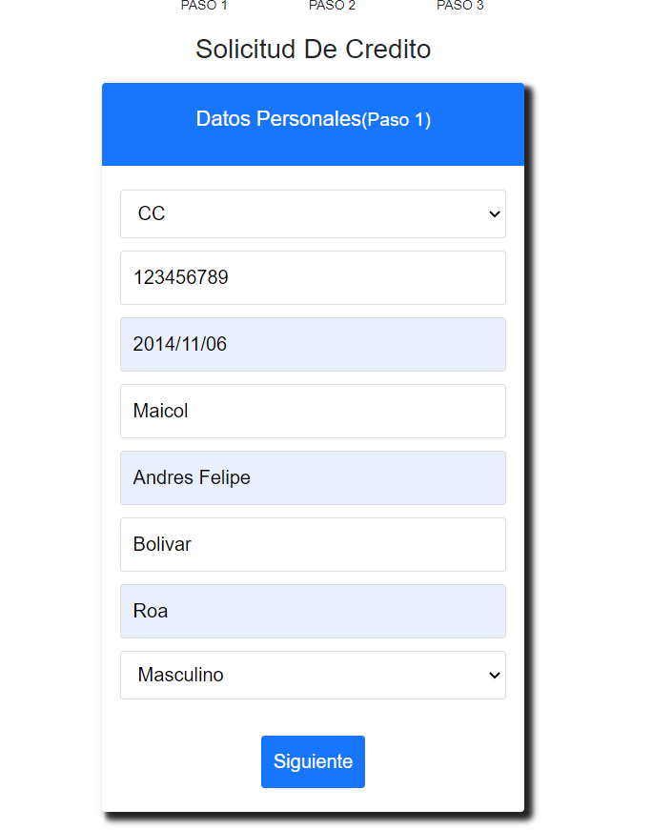
HISTORIA | TAREA | ENTRADA | VALIDACIÓN | SALIDA | OBJETIVO | url prueba
PDCA-1 | PDCA-3 | TIPO DOCUMENTO NUMERO DE DOCUMENTO | EXISTENCIA EN LA BS REGISTRADURIA | VALUE="RNEC_COMPLETADO" | VALIDAR LA EXISTENCIA DE LA IDENTIDAD DEL SOLCITANTE EN LA BASE DE DATOS DE LA REGISTRADURIA GENERAL DE LA NACION MEDIANTE TIPO DE DOCUMENTO Y NUMERO DE DOCUMENTO | prueba1
 |  | TIPO DOCUMENTO NUMERO DE DOCUMENTO | NO EXISTENCIA EN LA BS REGISTRADURIA | VALUE="RNEC_NO_EXITOSO" | VALIDAR LA NO EXISTENCIA DE LA IDENTIDAD DEL SOLCITANTE EN LA BASE DE DATOS DE LA REGISTRADURIA GENERAL DE LA NACION MEDIANTE TIPO DE DOCUMENTO Y NUMERO DE DOCUMENTO | Prueba2
 | PDCA-4 | TIPO DOCUMENTO NUMERO DE DOCUMENTO | REPORTE NEGATIVO DE SOLICITANTE | VALUE="X" | VALIDAR LA EXISTENCIA DE REPORTE NEGATIVO EN LAS CENTRALES DE RIESGO | prueba3
 |  | TIPO DOCUMENTO NUMERO DE DOCUMENTO | REPORTE POSITIVO DE SOLICITANTE | VALUE="" | VALIDAR LA NO EXISTENCIA DE REPORTE NEGATIVO EN LAS CENTRALES DE RIESGO | Prueba4
 | PDCA-5 | SERVICIO REGISTRADURIA (VALUE="RNEC_COMPLETADO") SERVICIO CENTRAL DE RIEGO (VALUE="") SERVICIO APORTES EN LINEA(VALUE=) |  |  |  | Prueba5
PDCA-6 |  | VALOR DEL PRESTAMO NUMERO DE MESES | VALOR DEL PRESTAMO / NUMERO DE MESES | VALUES="VALOR DE LA CUOTA" | Realizar Cálculo Cuota | Prueba6
PDCA-7 |  | VALOR DE CUOTA VALOR DE INGRESO | VALOR DE CUOTA < VALOR DE INGRESO | VALUE="VALOR DE CUOTA INFERIOR AL INGRESO" | Validación Cuota vs Ingresos | Prueba7
PDCA-10 | PDCA-11 | DOCKER V 4.10 |  |  | DESPLIEGUE DE SOLUCION EN CONTENEDOR DOCKER | Prueba8

Prueba 1

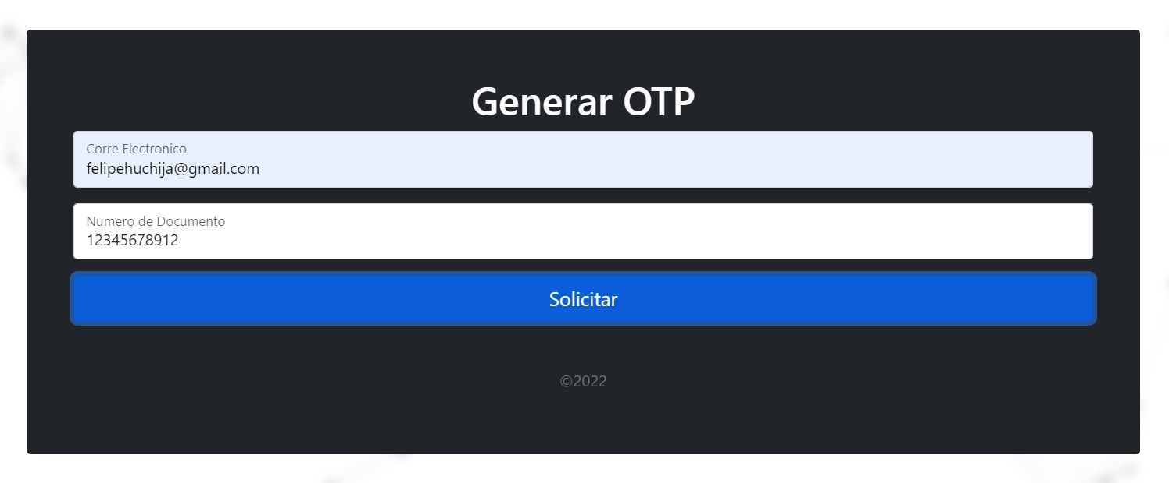

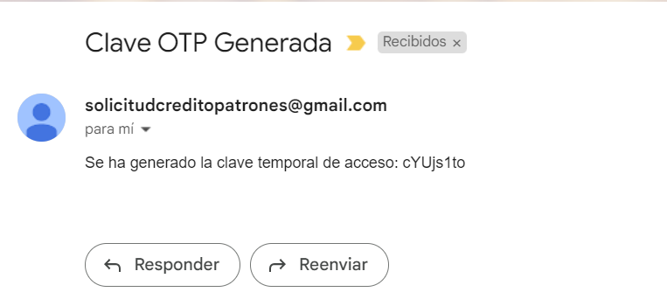

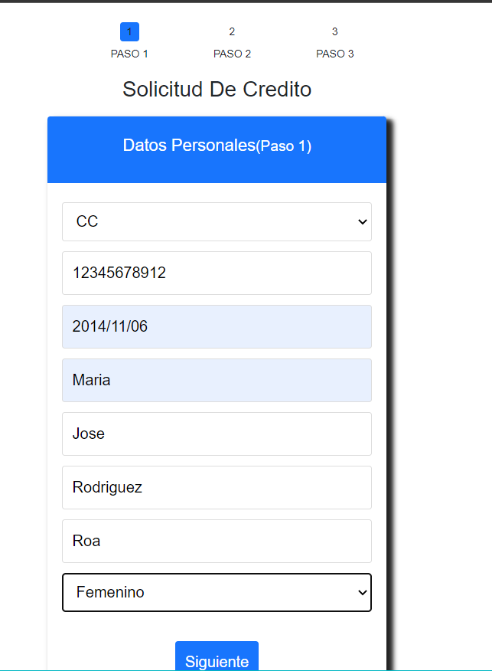

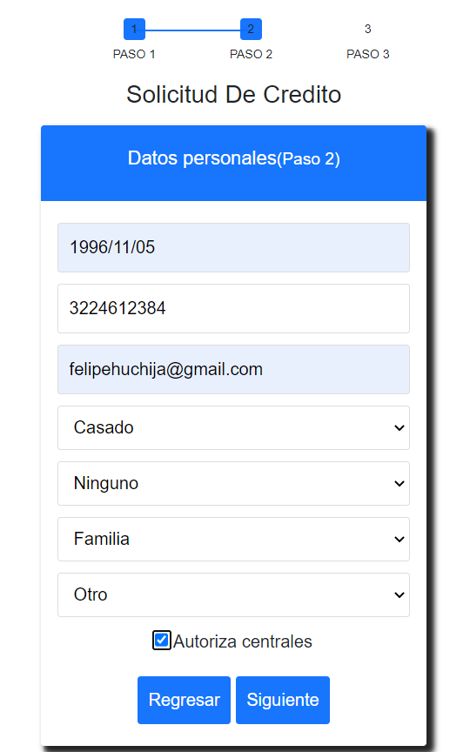

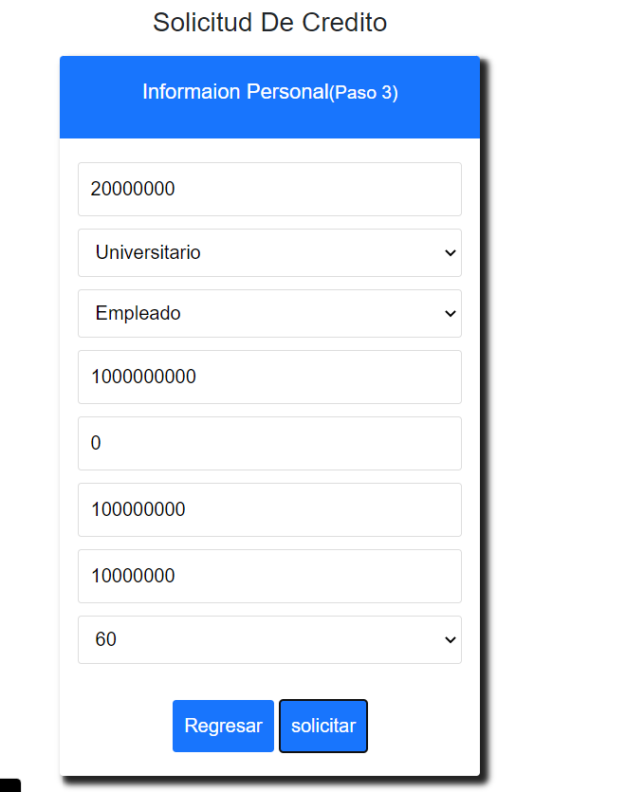

Prueba2

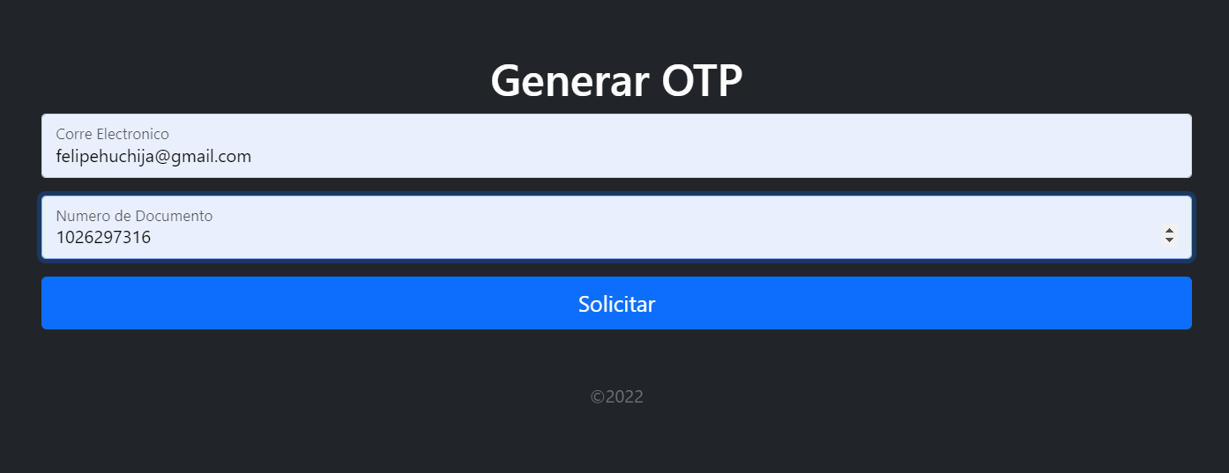

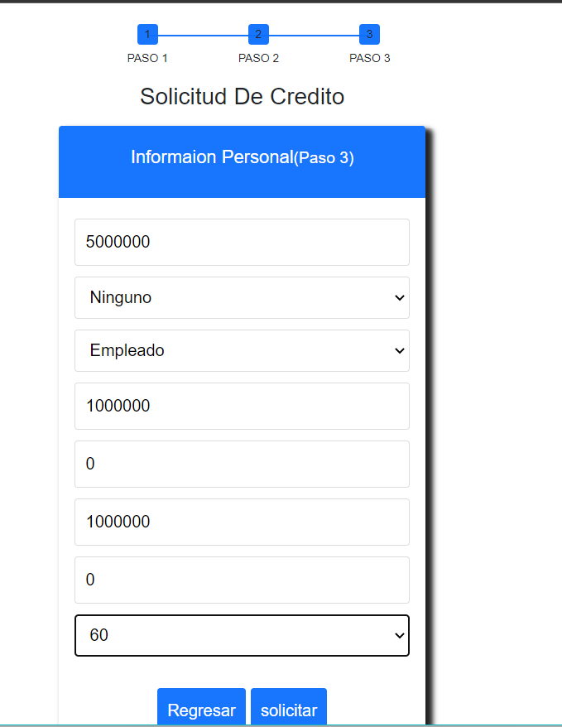
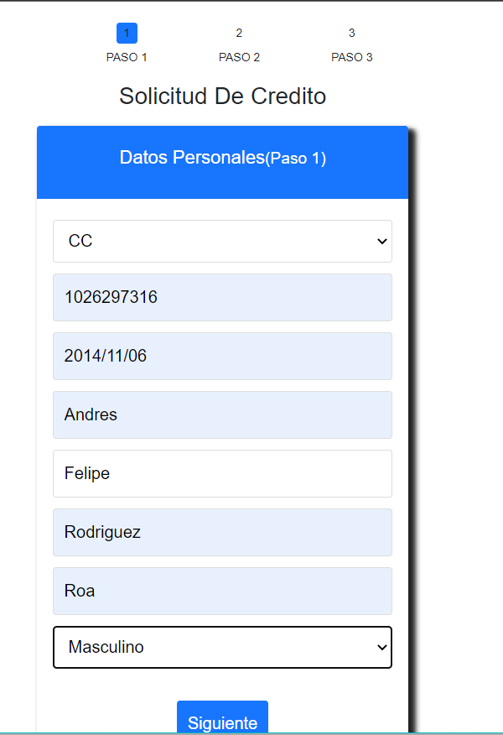

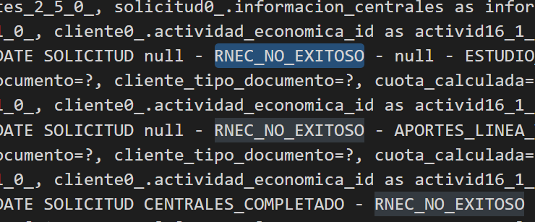
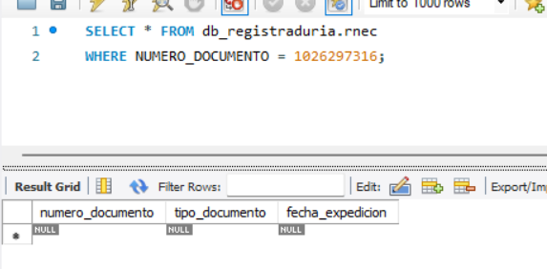

prueba 3

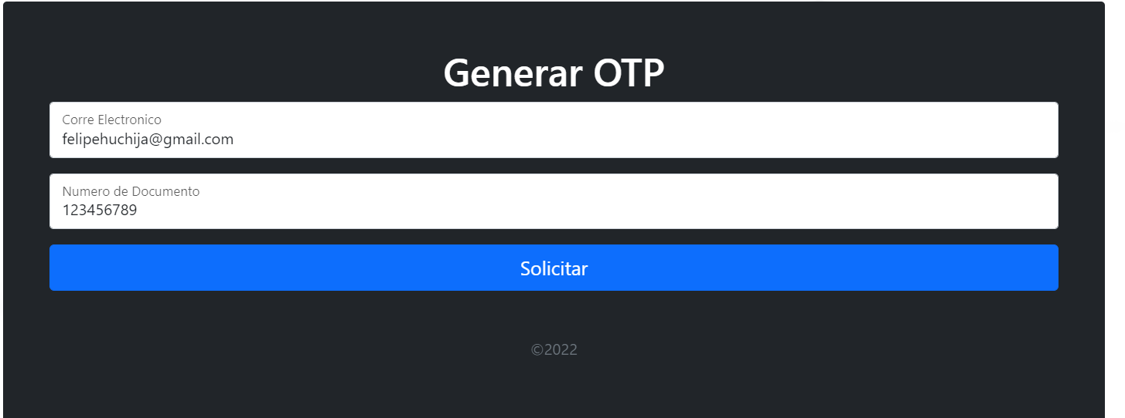

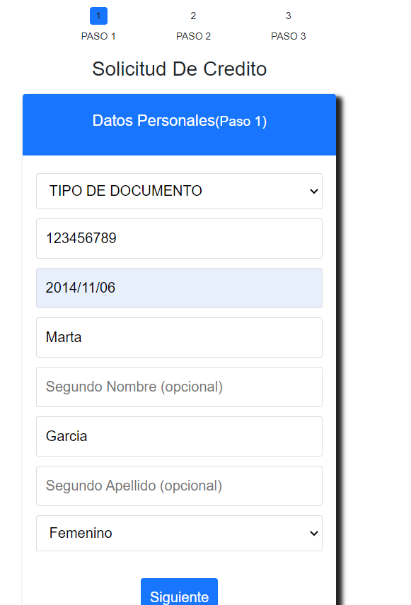
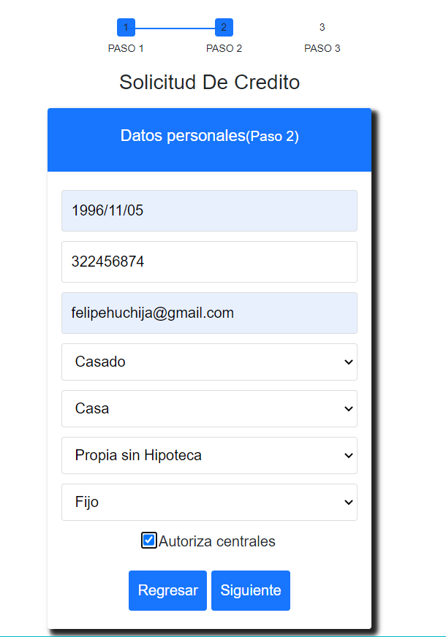
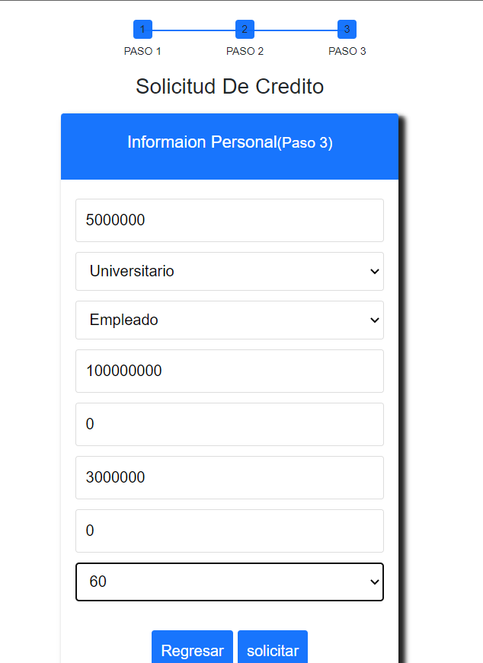

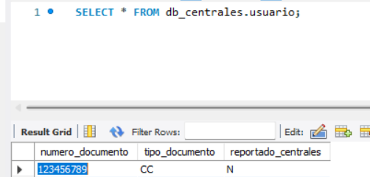

pureba 4

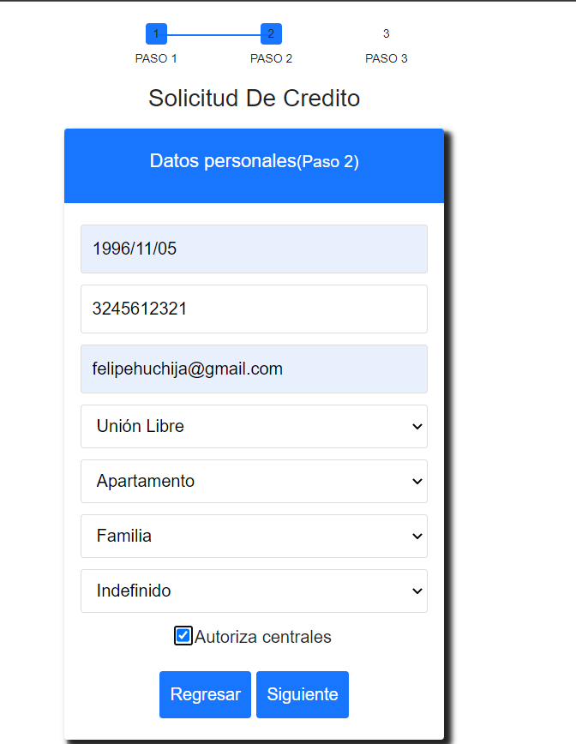

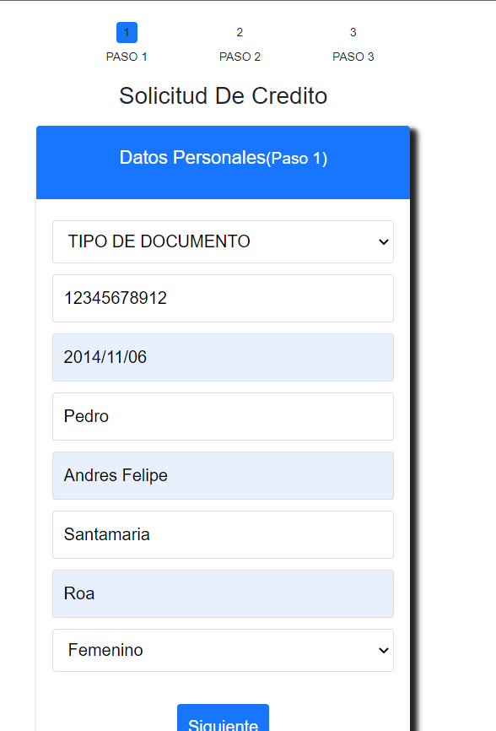

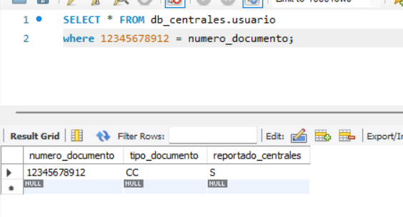

prueba 5

Sprint_2
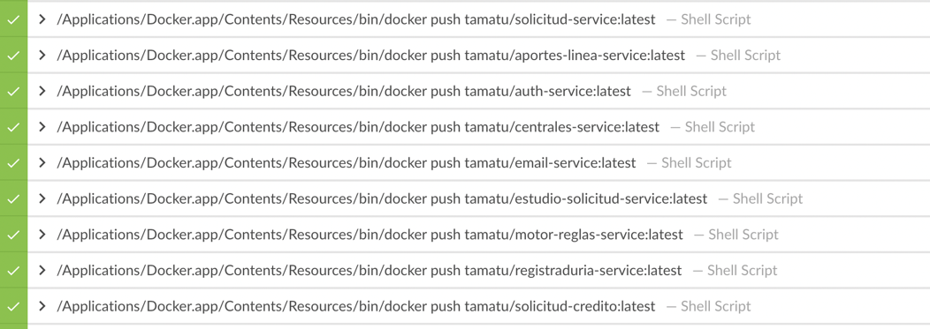
HISTORIA | TAREA | ENTRADA | VALIDACIÓN | SALIDA | OBJETIVO | Columna1
PDCA-8 |  |  |  |  | Cálculo tasa de crédito. | Prueba9
PDCA-13 | PDCA-14 |  | VERIFICACION DE DESPLEIGUE VALIDACION DE SALUD DEL SERVICIO | ESTUDIO-SERVICE CONTENERIZADO CON DOCKER MEDIANTE ARCHIVO DOCKERFILE | Contenerización de Estudio-Service | Prueba9
 | PDCA-15 |  | VERIFICACION DE DESPLEIGUE VALIDACION DE SALUD DEL SERVICIO | APORTE EN LINEA CONTENERIZADO CON DOCKER MEDIANTE ARCHIVO DOCKERFILE | Contenerización Aportes en Línea | Prueba9
 | PDCA-16 |  | VERIFICACION DE DESPLEIGUE VALIDACION DE SALUD DEL SERVICIO | CENTRALES SERVICE CONTENERIZADO CON DOCKER MEDIANTE ARCHIVO DOCKERFILE | Contenerización Centrales Service | Prueba9
 | PDCA-17 |  | VERIFICACION DE DESPLEIGUE VALIDACION DE SALUD DEL SERVICIO | RNEC SERVICE CONTENERIZADO CON DOCKER MEDIANTE ARCHIVO DOCKERFILE | Contenerización RNEC Service | Prueba9
 | PDCA-18 |  | VERIFICACION DE DESPLEIGUE VALIDACION DE SALUD DEL SERVICIO | AUTH SERVICE CONTENERIZADO CON DOCKER MEDIANTE ARCHIVO DOCKERFILE | Contenerización Auth Service | Prueba9
 | PDCA-19 |  | VERIFICACION DE DESPLEIGUE VALIDACION DE SALUD DEL SERVICIO | MOTOR DE REGLAS SERVICE CONTENERIZADO CON DOCKER MEDIANTE ARCHIVO DOCKERFILE | Contenerización Motor Reglas Service | Prueba9
 | PDCA-20 |  | VERIFICACION DE DESPLEIGUE VALIDACION DE SALUD DEL SERVICIO | EMAIL SERVICE CONTENERIZADO CON DOCKER MEDIANTE ARCHIVO DOCKERFILE | Contenerización Email Service | Prueba9
 | PDCA-37 |  | VERIFICACION DE DESPLEIGUE VALIDACION DE SALUD DEL SERVICIO | FRONT-END CONTENERIZADO CON DOCKER MEDIANTE ARCHIVO DOCKERFILE | Contenerización Front-End. | Prueba9

Prueba 9

